Gasto Federalizado
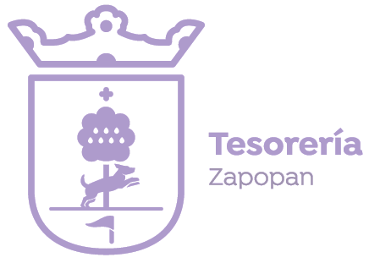
Municipio de Zapopan, Jalisco
Ejercicio y destino del gasto federalizado y reintegros
Periodo: del 01 de enero al 31 de marzo del 2026 (PrimerTrimestre)

Programa o Fondo | Destino de los Recursos | Ejercicio |  | Reintegro
 |  | Devengado | Pagado
 |  | $0.00 | $0.00 | $ 0.00 (Recurso no ejercido) $0.00 (Rendimientos financieros)

Nota: En este trimestre no se ejerció recurso federal adicional a FAIS y FORTAMUN (que tienen sus propios anexos) y tampoco se reintegraron recursos de origen federal.

